Sheet2
中大八院植物租赁预算表
位置 | 品名 | 型号 | 花盆样式 | 数量 | 单位 | 单价限价(元/月) | 月度合计限价（元） | 季度合计限价(元) | 年度合计限价（元） | 样式图片
一楼体检科餐厅 | 天堂鸟 | 150cm*40cm | 单位自有花箱 | 30 | 棵 | 50 | 1500 | 4500 | 18000
 | 万年青 | 40cm*15cm | 单位自有花箱 | 14 | 棵 | 13 | 182 | 546 | 2184
4号楼15楼 | 绿萝 | 150cm*30cm | 白色圆盆50cm*35cm | 8 | 棵 | 40 | 320 | 960 | 3840 | 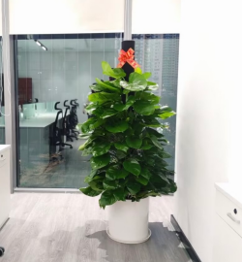
4号楼-1楼 | 绿萝 | 150cm*30cm | 白色圆盆50cm*35cm | 22 | 棵 | 40 | 880 | 2640 | 10560
总计 |  |  |  |  |  |  | 2882 | 8646 | 34584
备注:以上报价均为含税报价 服务时间:自2026年1月1日起一年,本项目为长期服务类项目，服务期限最长不得超过三年，甲方可根据项目需求和乙方的履约考评情况决定下一年度是否续签，每次续签合同的服务期限为一年，最多可续签二次

